produits CE+ETAT
 |  |  |  |  | Màj produits : |  | 2021-06-10
 |  |  |  |  | Màj assos : |  | 2021-06-01
 |  |  |  |  |  |  | MENU INTERNET

Seules les cellules "colorées" peuvent être modifiées. Le poids total de votre commande se calcule automatiquement. Saisissez votre N° VIF dans la cellule (D20), Le nom, le Nb. de personnes et le Nb. de passage se rempliront automatiquement, et vous saurez également si vous avez droit aux produits Aide Publique, Epicerie Sociale ou aucun des deux.

MASTER PARK 116 BD DE LA POMME |  | 13011 MARSEILLE |  | TEL : 04.91.45.40.00
E-mail: | commandes@banquealimentaire13.fr
Pour savoir si votre bon de commande a été pris en compte ou que votre commande soit prête : Si vous avez un problème pour remplir le fichier du bon de commande. |  |  |  |  |  | Accueil: | 04.91.45.60.26 04.91.45.60.16
Attention : Aucune commande ne sera prise par téléphone.

NOM ASSOCIATION
 | Saisissez votre N° VIF ->
Nombre d'UD de L'Asso.
Nombre de passage dans le mois
Jours de passage
 | DATE DE VOTRE ENLEVEMENT -->

Envoyer votre bon de commande, au minimum, 10 jours avant votre passage à la BA13.
CALENDRIER DE PASSAGE 2021
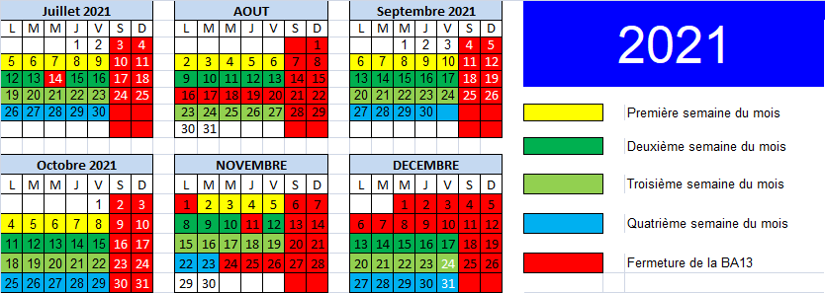 |  |  |  |  |  |  | IMPORTANT: Pour le transport des marchandises, l'association s'engage: - à respecter la législation, en termes de poids total autorisé, état du véhicule - à utiliser des sacs isothermes et plaques réfrigérantes, indispensables au transport des produits frais entre la BA et le local de l’association.

Merci d’avance de bien vouloir respecter le calendrier de passage et de nous avertir si vous souhaitez changer votre jour de passage.
ARTICLE | DESIGNATION | N° de Lot | Poids brut du colis | Nb max de colis pour 100 UD | Nb max de colis pour votre association | Plus | Quantité souhaitée (en colis) | Total en Kg
Produits réservés aux Epiceries sociales
0910003 | LAIT UHT ES20 1 col = 6 litres 1 PAL + 144 col |  | 6.000 Kg | 100 | #N/A
4910003 | Sardines ES20 1 col = 30 x 125g |  | 4.900 Kg | 3 | #N/A
1710003 | Huile de tournesol ES20 1 col = 15 x 1 litre |  | 15.000 Kg | 4 | #N/A
4410118 | PECHES AU SIROP COVID2 |  | 12.000 Kg | 4 | #N/A
4510103 | Lentilles cuisinées ES20 1 col = 12 x 400g net |  | 5.510 Kg | 6 | #N/A
4910003 | THON ES20 |  | 10.000 Kg | 3 | #N/A

Produits réservés aux Associations Aide Publique Européenne
4210409 | Raviolis REACT20 1 Col = 12 x 800g |  | 12.000 Kg | 3 | #N/A
1110409 | Grain de couscous UE20 1 Col = 12 x 500g |  | 6.500 Kg | 4 | #N/A
1010409 | Purée ue20 1 Col = 14 x (4x125g) |  | 8.300 Kg | 4 | #N/A
1110709 | Coquillettes REACT20 1 Col = 20 x 500g |  | 10.200 Kg | 4 | #N/A
1110809 | Riz REACT20 1 Col = 12 x 500g |  | 6.300 Kg | 5 | #N/A
2010009 | Confiture de fraises UE20 1 Col = 12 x 325g |  | 6.153 Kg | 4 | #N/A
1310109 | Velouté poireau-pdt ue20 1 col = 6 x 1 litre |  | 6.800 Kg | 5 | #N/A
1710109 | Huile de tournesol ue20 1 col = 10 x 1 litre |  | 10.000 Kg | 4 | #N/A
4510409 | Haricots vert react20 1 col = 6 x 800g net |  | 6.000 Kg | 10 | #N/A
4510609 | Pois chiches ue20 1 col = 12 x 400g net |  | 6.000 Kg | 6 | #N/A
4910109 | Sardines à l'huile ue20 1 col = 30 x 125g net égouté |  | 5.000 Kg | 4 | #N/A
1010309 | Farine de blé ue20 1 Col = 10 x 1kg |  | 10.000 Kg | 5 | #N/A
0910209 | LAIT UHT UE20 1 col = 6 litres |  | 6.000 Kg | 100 | #N/A
 |  |  |  |  |  |  | Poids Total Produit Européen ou ES | 0.000 Kg

PAR COLIS
Produits pour toutes associations
ARTICLE | DESIGNATION | N° de Lot | CONDT | Max en Kg ou colis pour 100UD | Max pour votre association (Colis ou Kg ) | Plus | Quantité souhaitée (en Kg ou colis) | Total en Kg
1110001 | PATES |  | 9.0 Kg | 4 | #VALUE!
PAR COLIS
4510001 | CONSERVES LEGUMES VARIES |  | 1.0 Kg | 40 | #VALUE!
1410021 | Houmous pois chiches cuisinés 1 col = pots de 130ml = 5kg |  | 5.0 Kg | 3 | #VALUE!
0210031 | BISCUITS SECS |  | 1.0 Kg | 15 | #VALUE!
PAR COLIS
2510001 | Laitage BB P'tit brassé DDM 31/07/21 |  | 5.0 Kg | 5 | #VALUE!
 |  |  |  |  |  |  | Poids Total Produit Collecte et Industriel | 0.000 Kg
DDM : | Date de Durabilité Minimale (indiquée seulement si courte ou dépassée) |  |  |  |  |  | Poids total de la commande | 0.000 Kg
NOTA : | Certains produits peuvent avoir une DDM dépassée. Ce n'est pas une Date Limite de Consommation (DLC).
Surgelés selon arrivage, traité sur place, sacs isothermes obligatoires
PRODUITS FRAIS A VOTRE DISPOSITION TOUS LES JOURS, SELON ARRIVAGE : Viennoiserie, produits laitiers, charcuterie, sandwiches (sacs isothermes obligatoires), fruits et légumes…

